Sheet1
设变费用+TD费用报价单
序号 | 零部件号 | 零部件名称 | 图片 | 更改说明 | 模具更改说明说明 | 工艺设计编程费 | 材料费 | 线切割费 | 热处理费 | 标准件费 | 人工组装研和调试费（元） | 产品TD费+人工拆装调试费 | 产品不含税价格 | 产品含13%税价格 含5%电子扣税价格
1 | SLT0011003 | 背板支撑板A | 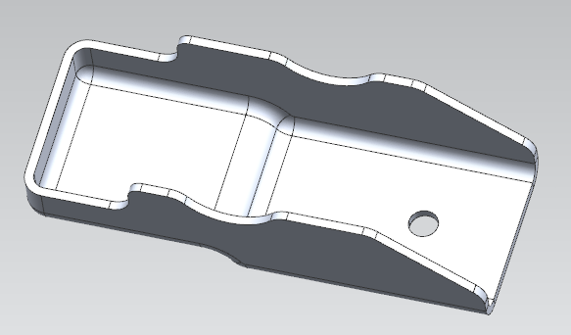 | 钣金件的孔冲直径由6.5mm改为7mm | 更换冲头下模，更换凹模套压料板线切割修一刀 | 100 | 350 | 300 |  | 200 | 600 | 3500 | 5050 | 5959
2 | SLT0011004 | 背板支撑板B |  | 钣金件的孔冲直径由6.5mm改为7mm | 更换冲头下模，更换凹模套压料板线切割修一刀 | 100 | 350 | 600 | 150 | 150 | 1200 | 2500 | 4900 | 5782
3 | SLT0011042 | 副驾背板支撑钣金A | 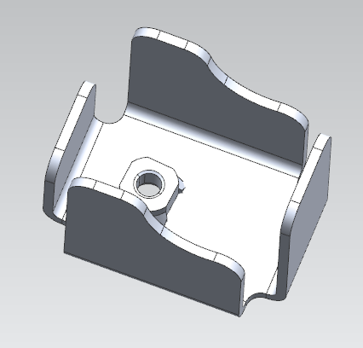 | 钣金件的孔冲直径由6.5mm改为7mm | 更换冲头下模，更换凹模套压料板线切割修一刀 | 100 | 350 | 600 | 150 | 150 | 1200 | 2500 | 4900 | 5782
4 | SLT0011046 | 副驾背板支撑钣金C |  | 钣金件的孔冲直径由6.5mm改为7mm | 更换冲头下模，更换凹模套压料板线切割修一刀 | 100 | 350 | 600 | 150 | 150 | 1200 | 2500 | 4900 | 5782
5 | SLT0011048 | 副驾背板支撑钣金B |  | 钣金件的孔冲直径由6.5mm改为7mm | 更换冲头下模，更换凹模套压料板线切割修一刀 | 100 | 350 | 600 | 150 | 150 | 1200 | 2500 | 4900 | 5782
 |  |  |  |  |  |  |  |  |  |  |  |  | 24650 | 29087

